Masa Kerja
 |  | DATA MASA KERJA KARYAWAN IGOODCO FASHION 2026

No | Nama Karyawan | Jabatan | Tanggal lahir | Domisili | Pendidikan | Tanggal Masuk | Tanggal Evaluasi | Lama Kerja | Status Masa Kerja | Status Karyawan | ID | Nomor Rekening | Resume
1 | ANGGUN NUR HIDAYAH | HOST LIVE | 2006-07-15 | Pademangan, Jakarta Utara | SMK | 2006-07-15 | 2026-10-26 | 20 Tahun 3 Bulan 11 Hari | > 1 Tahun | Aktif | 3208245507060004 | 3452718364 | 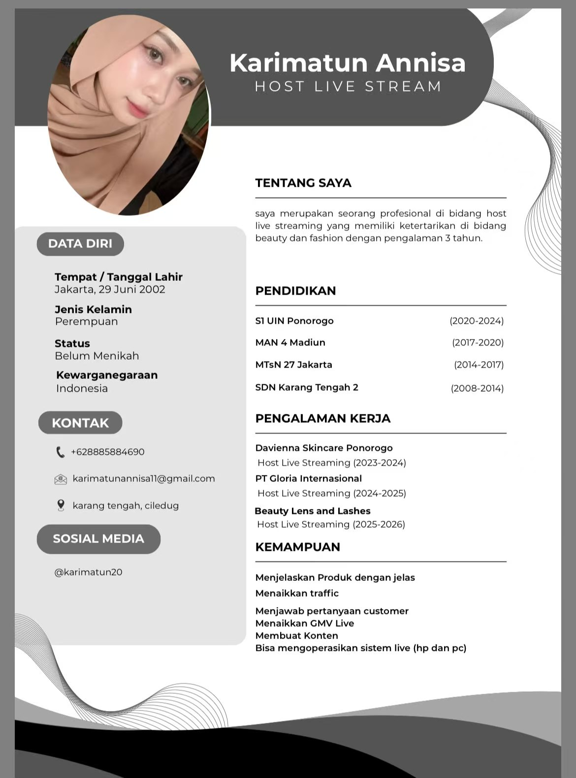
2 | AURELLIA RHAMADHANTY | HOST LIVE | 2002-11-21 | Kp. Belakang Gg. Cimone No.152 Kamal, Kalideres, Jakarta Barat 11810 | SMK | 2026-08-11 | 2026-10-26 | 0 Tahun 2 Bulan 15 Hari | 1–3 Bulan | Aktif | 1871056111020003 | 7210402220 | 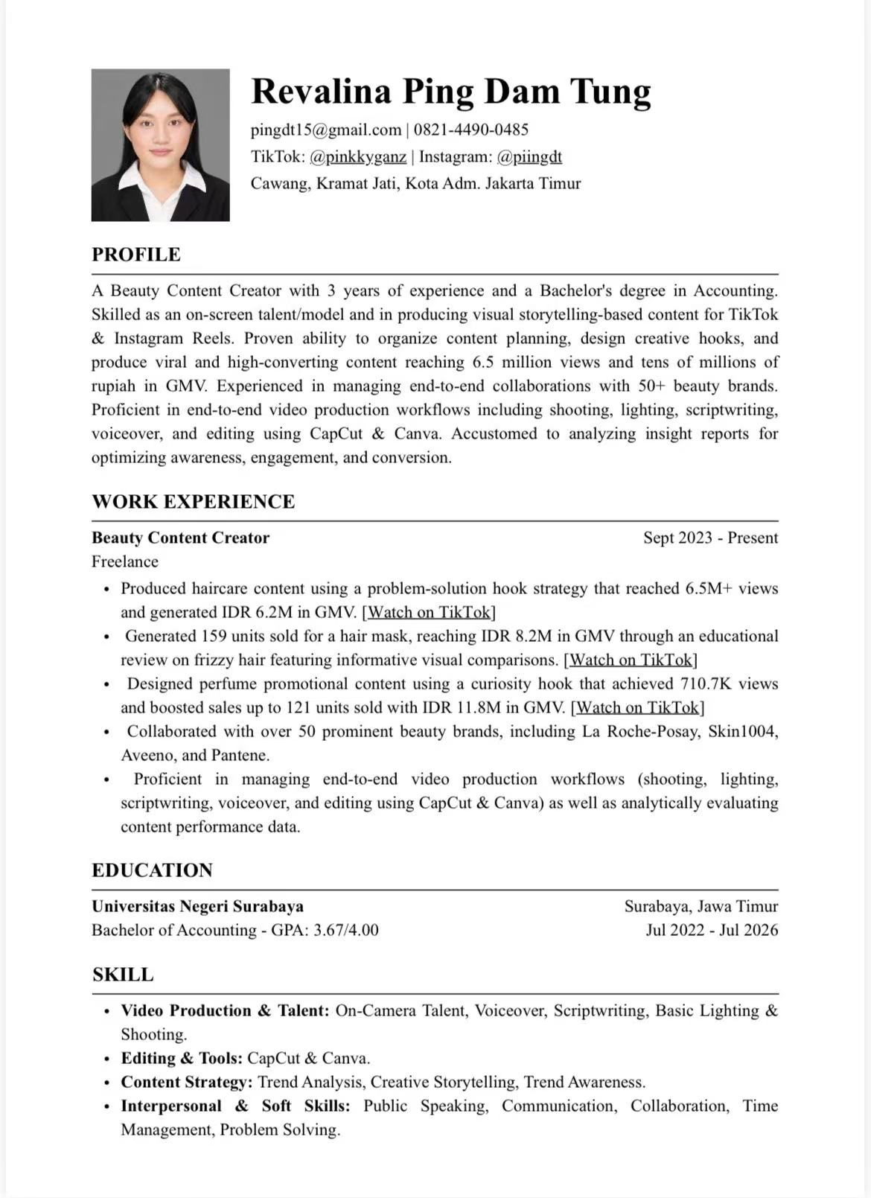
3 | AYYOEHAN TIARA ANNISA | REGULATORY AFFAIRS/PENANGGUNGJAWAB TEKNIS/APJ | 1995-12-29 | Jl. Lumbu Tengah IV B no.179 RT 003/029, Rawalumbu, Bekasi, Jawa Barat, 17116 | S2 + Apoteker | 2026-10-26 | 2026-10-26 | 0 Tahun 0 Bulan 0 Hari | < 1 Bulan | Aktif | 3275056912950013 | 5798079802 | 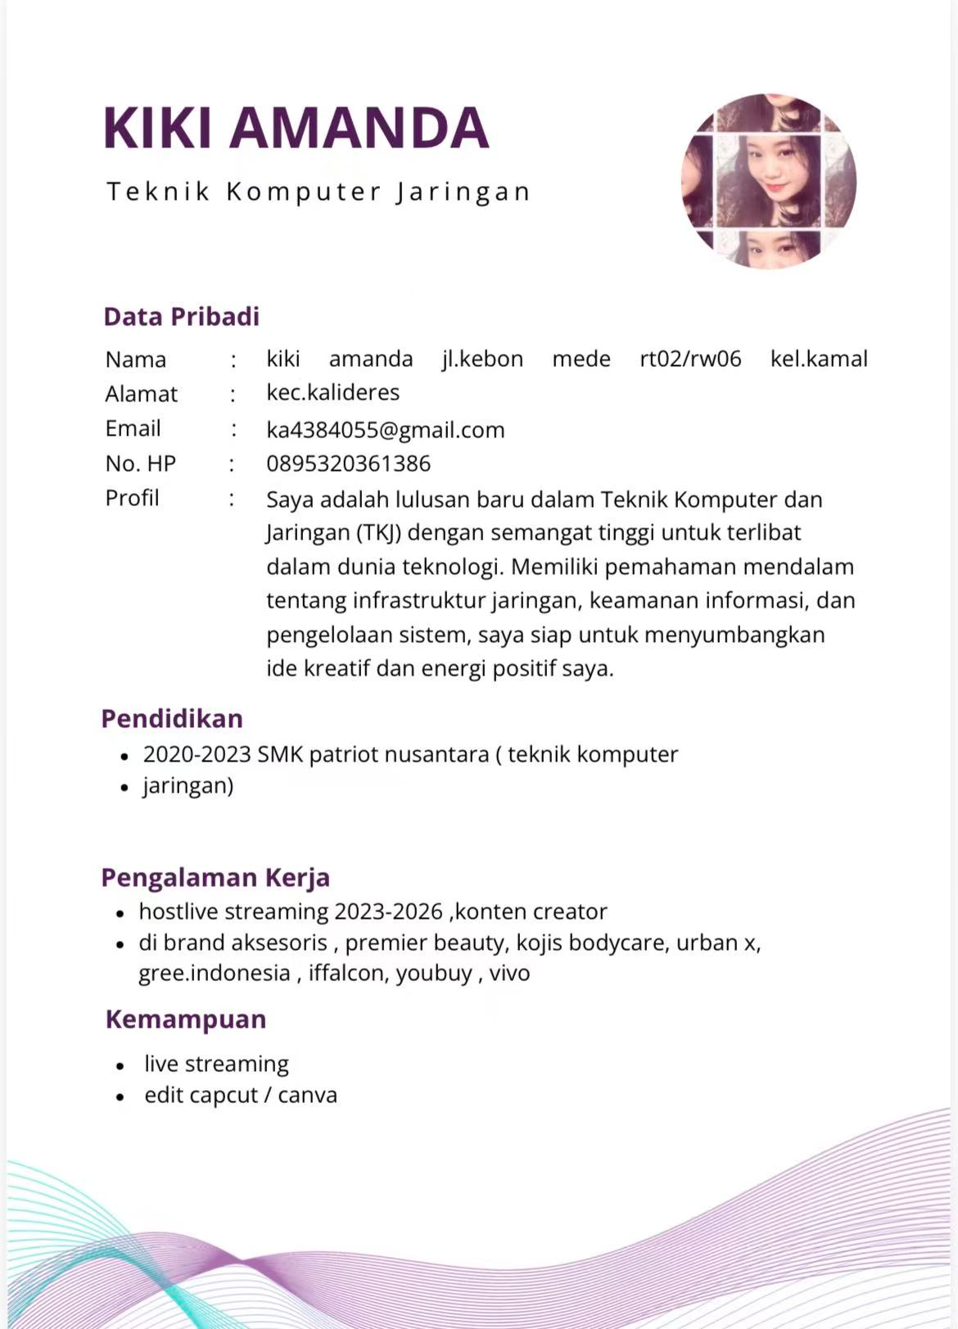
4 | GUITA ERVINA | HOST LIVE | 2002-01-03 | Jakarta Barat | S1 | 2026-09-08 | 2026-10-26 | 0 Tahun 1 Bulan 18 Hari | 1–3 Bulan | Aktif | 3603174301020001 | 7402371164 | 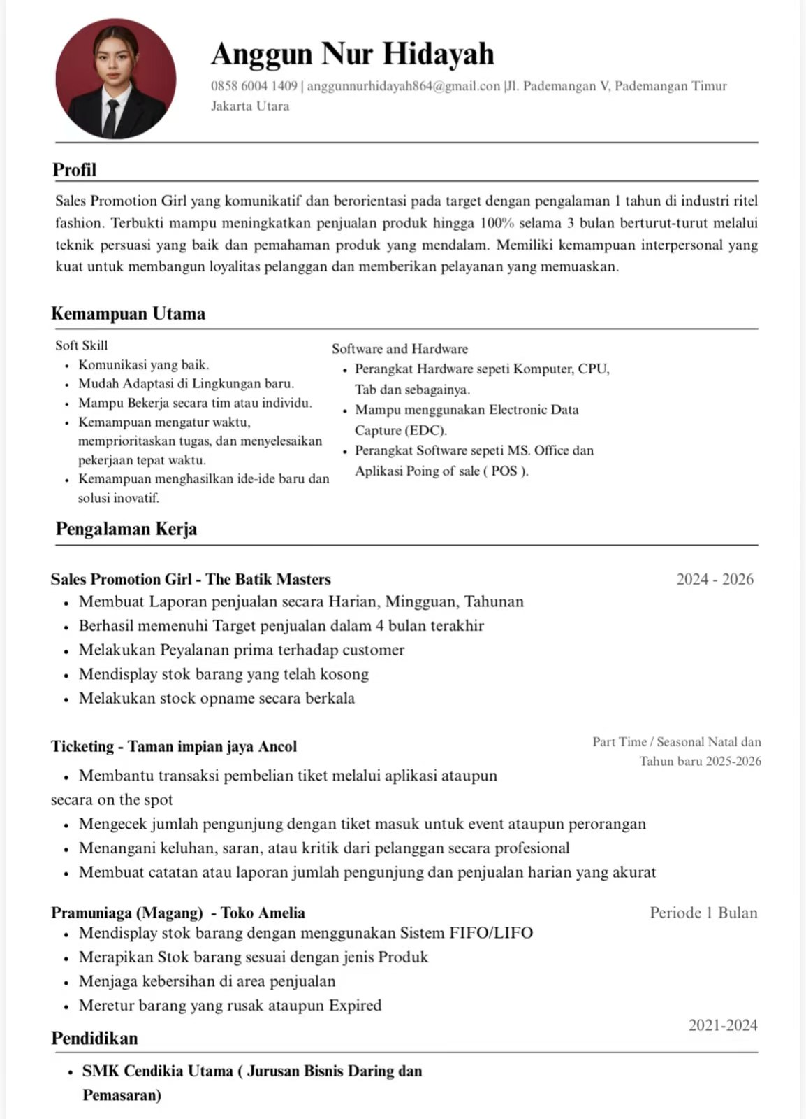
5 | KARIMATUN ANNISA | HOST LIVE | 2002-06-29 | Jl. Filodenrum 2 no. 50 RT 007/002 Kel. Sukabumi Utara, Kec. Kebon Jeruk, Jakarta Barat, DKI Jakarta | S1 | 2026-07-20 | 2026-10-26 | 0 Tahun 3 Bulan 6 Hari | 3–6 Bulan | Aktif | 3173056906020006 | 6085005573 | 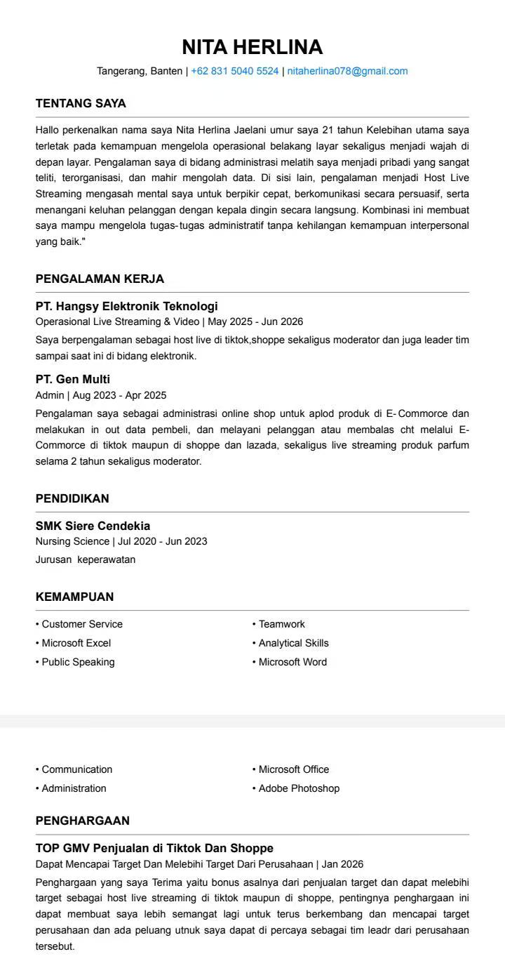
6 | KIKI AMANDA | HOST LIVE | 2005-05-03 | Jakarta Pusat | SMA | 2026-07-20 | 2026-10-26 | 0 Tahun 3 Bulan 6 Hari | 3–6 Bulan | Aktif | 3173064306050012 | 3860259477 | 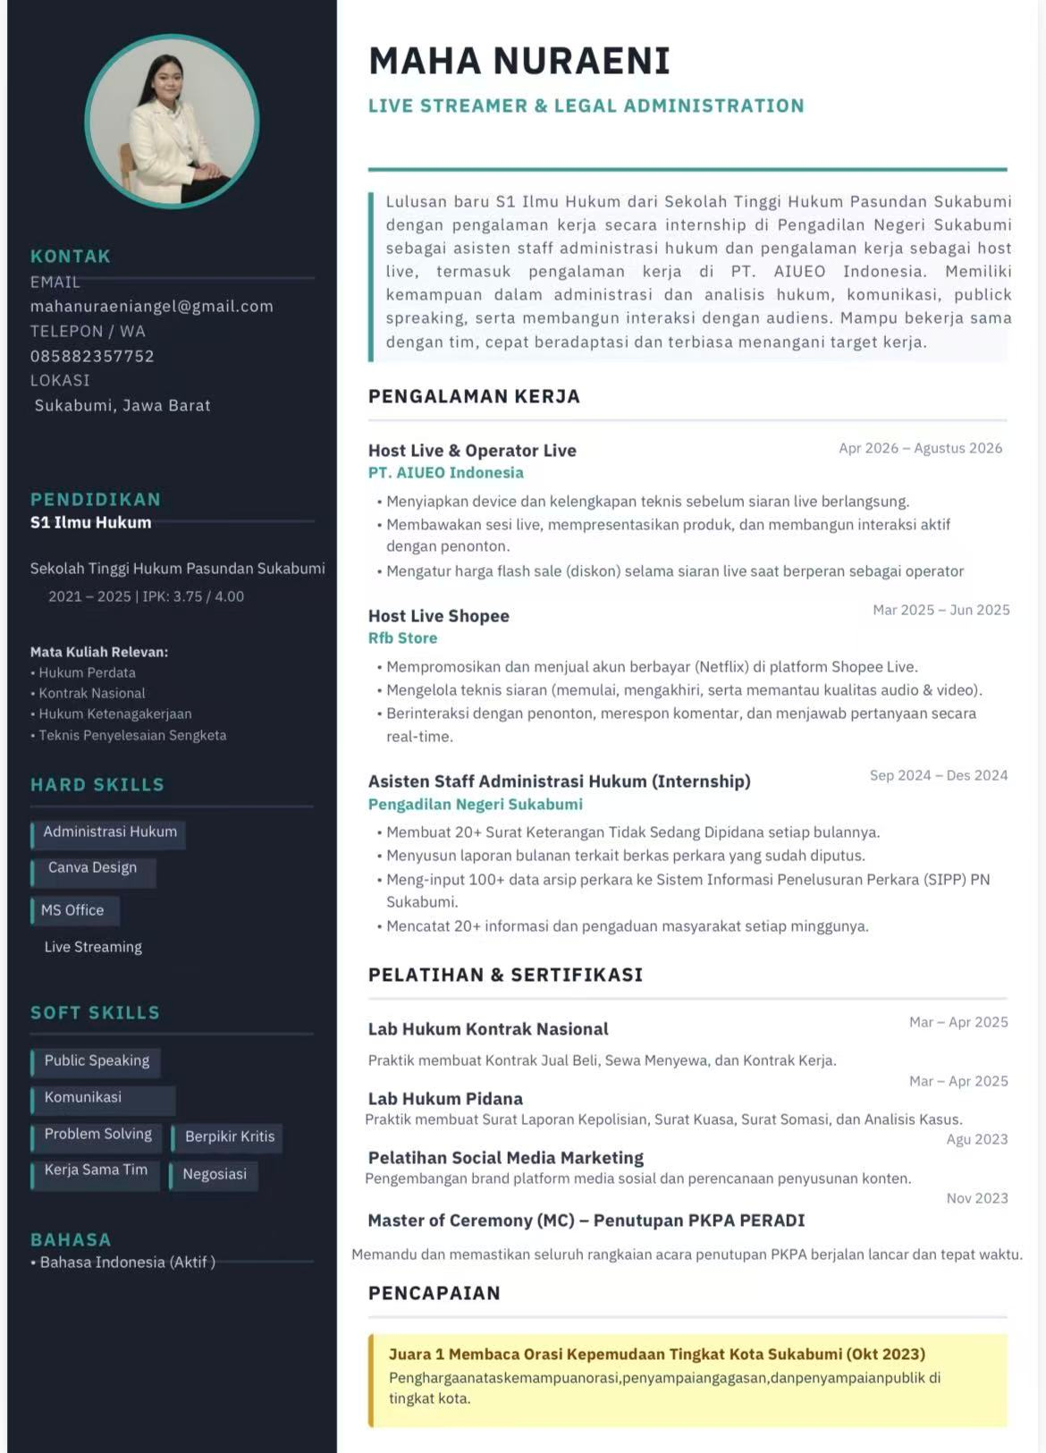
7 | MAHA NURAENI | HOST LIVE | 2002-09-01 | Kabupaten Sukabumi | S1 | 2026-10-08 | 2026-10-26 | 0 Tahun 0 Bulan 18 Hari | < 1 Bulan | Aktif | 3202354109020002 | 8660332341 | 
8 | MUHAMMAD ADRIANSYAH HIDAYAT | OPERATOR LIVE | 2002-04-17 | Jakarta | S1 | 2026-09-28 | 2026-10-26 | 0 Tahun 0 Bulan 28 Hari | < 1 Bulan | Aktif | 3271031704020008 | 6821971711 | 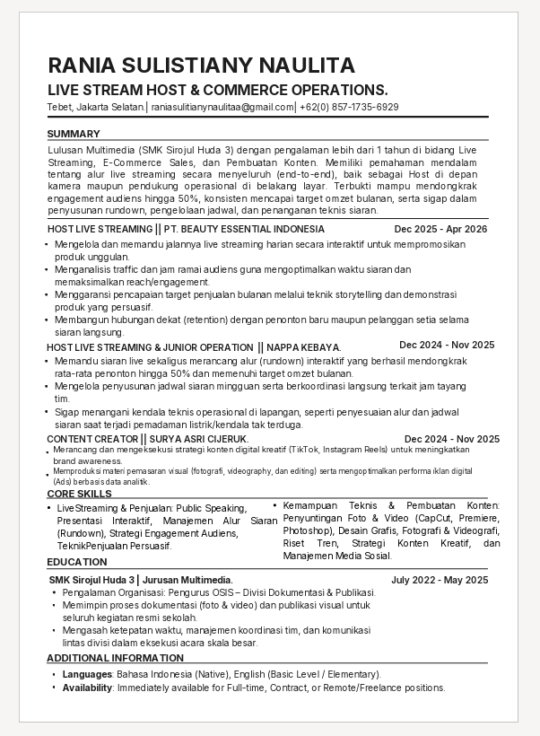
9 | NITA HERLINA JAELANI | HOST LIVE | 2005-03-17 | Kota Tangerang | SMK | 2026-08-05 | 2026-10-26 | 0 Tahun 2 Bulan 21 Hari | 1–3 Bulan | Aktif | 3602025703050001 | 8090454341 | 
10 | RANIA SULISTIANY NAULITA | HOST LIVE | 2007-04-02 | Pasar Minggu, Jakarta Selatan | SMK | 2026-10-21 | 2026-10-26 | 0 Tahun 0 Bulan 5 Hari | < 1 Bulan | Aktif | 3671134204070004 | 5857008800 | 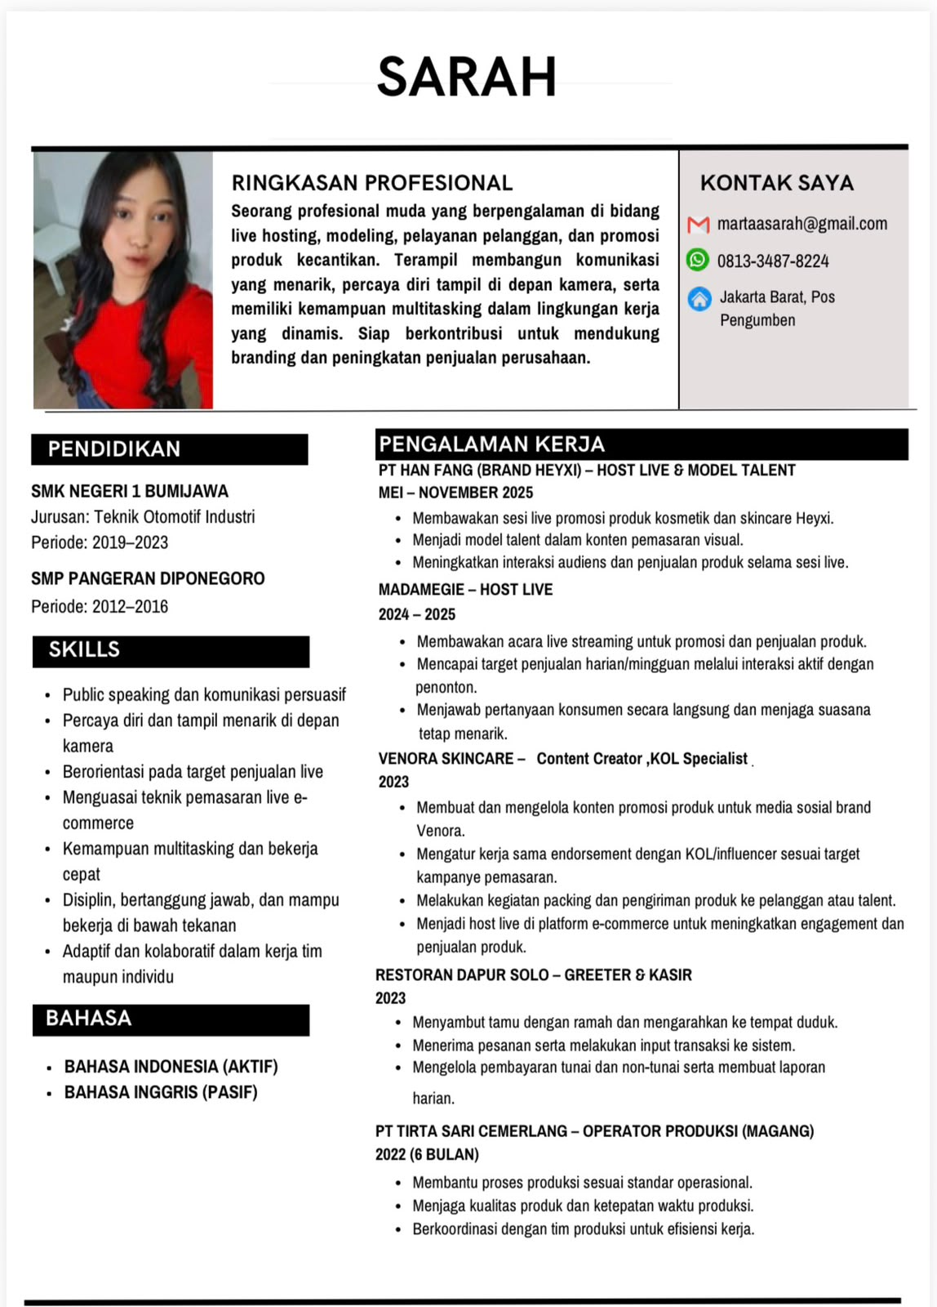
11 | REVALINA PING DAM TUNG | CONTENT CREATOR | 2004-11-15 | Kalideres, Jakarta Barat | S1 | 2026-10-05 | 2026-10-26 | 0 Tahun 0 Bulan 21 Hari | < 1 Bulan | Aktif | 6402065511040002 | 4061777410 | 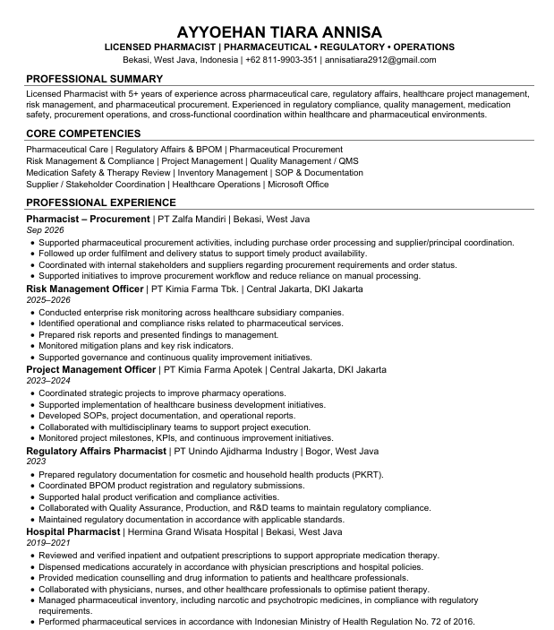
12 | SARAH SANTALINA SIMARMATA | HOST LIVE | 2003-08-26 | Kalideres, Jakarta Barat | SMK | 2026-09-21 | 2026-10-26 | 0 Tahun 1 Bulan 5 Hari | 1–3 Bulan | Aktif | 3328026609030003 | 7611420076 | 